상품제안서
SP 무소음 투명 키캡 키링(1구~9구) | 상품코드: F32941

 |  |  |  |  |  |  | 02-412-0044 | www.easy1.co.kr
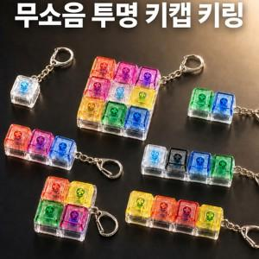

【상세/제작정보】

【인쇄/포장옵션】 | 풀칼라, 컬러필름인쇄 / OPP(비닐)

【공급단가】 | 수량 | 500~ | 1,000~ | 3,000~ | 5,000~ | 10,000~
*VAT별도 | 1구 | 1,500원 | 1,470원 | 1,440원 | 1,400원 | 1,380원
 | 2구 | 1,750원 | 1,720원 | 1,680원 | 1,630원 | 1,610원
 | 3구 | 2,000원 | 1,960원 | 1,920원 | 1,870원 | 1,840원
 | 4구(ㅣ형ㅁ형) | 2,370원 | 2,330원 | 2,280원 | 2,220원 | 2,180원

【상품 URL】 | https://www.easy1.co.kr:443/src/goods_detail.php?gdno=32941

